Задание 2
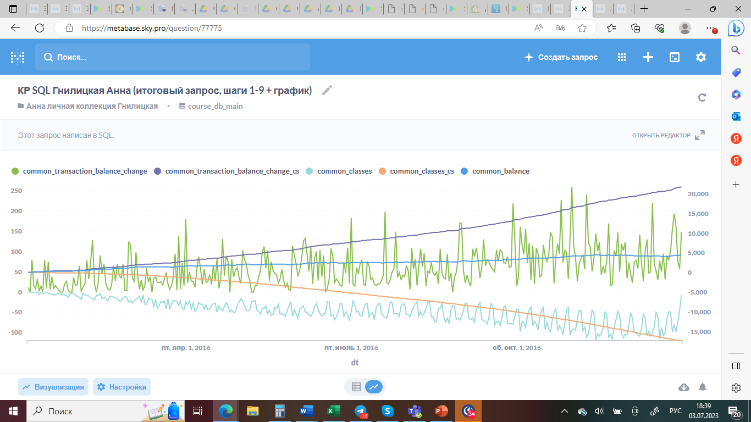
Ссылка на SQL-запрос с графиком:
https://metabase.sky.pro/question/77775

Анализируя график, построенный по результатам SQL-запроса (шаги 1-9) можно отметить следующее:
1. Исследуя график в целом, необходимо отметить, что 2016 год был для школы очень успешным, продажи активно росли. Во втором квартале 2016 года рост продаж по отношению к первому кварталу составил 70 п.п., в третьем по отношению ко второму - 20 п.п., а в четвертом по отношению к третьему - 46 п.п. Всего за год было продано почти 22 тысячи уроков. Пиковые значения продаж в октябре по сравнению с январем выросли в три раза, а начиная с конца августа не было дней с "нулевыми" продажами.

2. Исследуя кривую "common_transaction_balance_change" для поиска закономерностей в датах покупки уроков можно увидеть, что "локальные пики" продаж в месяцах обычно приходятся на 1 числа каждого месяца, либо на самые последние его числа. Ожидаемых пиков, приходящихся на 5/20 и 10/25 числа плюс 1-2 дня (это традиционные дни регулярной выплаты заработной платы) меньше и они несколько ниже. Это можно интерпретировать так, что основную долю продаж в школе составляют либо клиенты с доходом выше среднего уровня (которые просто осуществляют регулярные покупки уроков в конце месяца на следующий, т.е. не имеют необходимости ждать для этого зарплаты), либо те, кто работает по другим схемам отплаты (фриланс, проектная система и т.д., т.е. представители новых, более "свободных" профессий), либо люди, имеющие другой тип дохода (собственный бизнес, инвестиции). На самом деле наши типичные клиенты вполне могут попадать не в одну из этих групп, а больше или даже во все. Если говорить о более длительных трендах, то необходимо отметить некоторую сглаженность локальных пиков с начала апреля по начало июля и явное оживление и рост продаж начиная с октября. Возможно, в марте проходила какая-то маркетинговая акция, давшая увеличение продаж, после чего они вернулись к приблизительно февральскому уровню. Также можно предположить акцию и летом, в преддверии начала нового учебного года - если так, то она оказалалась более удачной и дала более ощутимый и долговременный эффект. Тот позитивный тренд, который начался с октября, скорее всего является результатом удачного стечения многих факторов: увеличением узнаваемости бренда, окончанием сезона отпусков и возвратом людей к учебе/регулярной работе, началом нового учебного года, возможно - новой маркетинговой политикой (это требует дополнительного анализа - что менялось в школе в августе-сентябре).

3. Исследуя кривую "common_classes" для поиска закономерностей в датах прохождения уроков нельзя не отметить четко прослеживаемые уже с февраля месяца "обратные пики" (обратные - потому что мы "перевернули" этот график, умножив вычисленные значения пройденных в конкретную дату уроков на -1), соотвествующие выходным и праздничным дням, в эти дни проходит гораздо меньше уроков, чем в будни. Среди будних ней тоже можно выделить закономерности - больше всего уроков проходит по понедельникам и четвергам.

4. Исследуя кривую "balance" для поиска закономерностей в изменениях баланса в течение 2016 года мы видим, что личные балансы наших клиентов постоянно росли, то есть они покупали новые уроки, еще не полностью пройдя оплаченные. Это может говорить о том, что уровень доверия к школе вырос и люди расчитывают на долговременное сотрудничество. Еще одним объяснением увеличения балансов может быть расширение сегмента корпоративных клиентов, покупающих сразу большое количество уроков (см задание 1, п. 4), что тоже свидетельствует о хорошей репутации школы. В целом к концу 2016 года на совокупном балансе клиентов школы более 4500 купленных, но еще не пройденных уроков. Это с одной стороны хорошо, так как повышает маржинальность проекта и дает возможность для развития бизнеса за счет увеличения объема средств, которые можно вложить в расширение. Однако необходимо помнить о том, что столь активный рост популярности школы может привести к возникновению ситуации, когда имеющихся мощностей будет недостаточно для удовлетворения резко возросшего спроса (школе не хватит преподавателей для того, чтобы провести все купленные уроки с той частотой и регулярностью, с какой хотят студенты) и это неизбежно приведет к оттоку клиентов и ухудшению имиджа школы. Также большое количество уроков на балансе может свидетельствовать о том, что людей, купивших уроки не устраивает их качество и они их не проходят (сложные/скучные/не устраивает учитель и т.д.) , такая ситуация также чревата массовыми требованиями возврата средств и потерей репутации. Но если считать не разность между накопительными суммами купленных и пройденных уроков, а отношение, то ясно видно, что оно неуклонно уменьшается, а не растет, то есть наблюдаемый нами рост баланса является вполне пропорциональным и не пока должен вызывать тревог, однако контролировать эту ситуацию необходимо.

